Hoja3
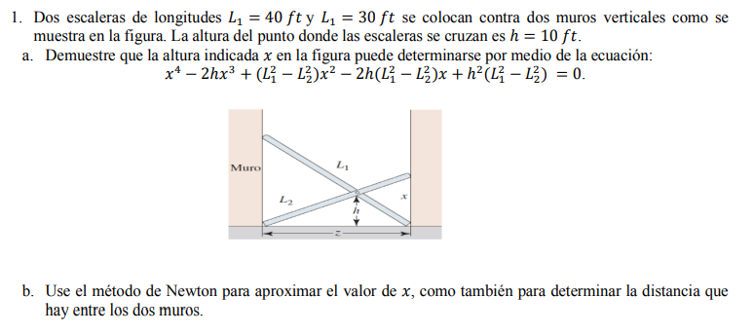
 |  |  |  |  |  |  |  | Error buscado: | 0.0000001
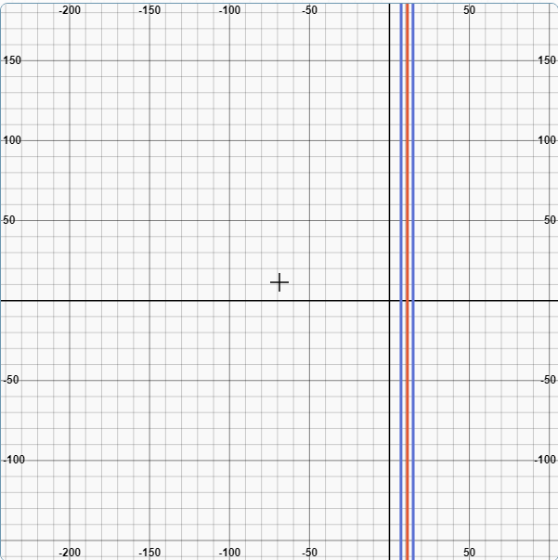

Newton (x)
Iteración | X(n) | f(Xn) | f´(Xn) | Xn+1 | Error | Aviso
0 | 10 | -10000 | 4000 | 12.5 | 0.2 | Todavia no
1 | 12.5 | -10273.4375 | 1937.5 | 17.802419355 | 0.29784824462 | Todavia no
2 | 17.802419355 | 30215.559271 | 14476.026835 | 15.715136731 | 0.1328198831 | Todavia no
3 | 15.715136731 | 6233.9817202 | 8707.6478896 | 14.999216451 | 0.047730511985 | Todavia no
4 | 14.999216451 | 619.51586063 | 6998.1979102 | 14.910691395 | 0.0059370188461 | Todavia no
5 | 14.910691395 | 8.9837653784 | 6795.5444821 | 14.909369387 | 8.8669624019E-05 | Todavia no | De esta forma se comprueba el numeral a y b, dado que a partir del metodo de newton es posible aproximar el valor de x; teniendo en cuenta la ecuacion planteada.
6 | 14.909369387 | 0.0019911232812 | 6792.5322806 | 14.909369094 | 1.9661071102E-08 | Aquí

A traves de trigonometria basica se halla la distancia entre los muros: =Raiz(30^2-14,91^2) que es igual a 26 ft

